版本控管
大項目
Online作業
中項目
APF 使用者管理
細項
APF0101 角色維護
標題
功能簡述
製作人
陳慕霖
製作日
20131003

NO. | 版本 | 修改說明 | 日期
1 | 1.0 | 初版 | 2013-10-03

功能簡述
大項目
Online作業
中項目
APF 使用者管理
細項
APF0101 角色維護
標題
功能簡述
製作人
陳慕霖
製作日
20131003
View |  | 回總表

功能 Use Case
功能清單設定作業
效能需求 | 資料處理量
最大處理人數 - 30人 concurrent數 10人 - 3秒以內 | 每年預計 100~200筆
簡述/目標 | 業務需求目的
角色維護(增/刪/修/查) | 提供系統權限使用的基礎單位
主要參與者 | 支援性參與者
MIS
觸發事件Triggers | 事先條件Preconditions
使用者由功能清單點選角色維護時
操作功能描述
查詢角色 1. 使用者輸入查詢條件篩選欲選取的角色 2. 系統依查詢條件顯示資料於grid 維護角色 1. 使用者新增角色後點選儲存按鈕，系統回應新增成功訊息 2. 使用者選取欲更新的角色，更新資料後系統回應更新成功訊息 3. 使用者選取欲刪除的角色，點選刪除按鈕後系統回應刪除成功訊息
處理流程說明

其他

欄位說明APF0101MM1
大項目
Online作業
中項目
使用者管理
細項
APF0101 角色維護
標題
APF0101MM1 角色維護主頁面
製作人
陳慕霖
製作日
20131003
 |  |  |  |  |  |  |  |  |  | 回總表

Global 參數
No. | 項目名稱 | 項目代號 | html型態及長度 | 對應Table Name | 對應Column Name | DB型態及長度 | 預設值 | 輸入/輸出 | 備註
1

APF0101MM1_Query
No. | 項目名稱 | html代號 | 可輸入長度 | 對應Table Name | 對應Column Name | DB型態及長度 | 預設值 | 輸入/輸出 | 備註
1 | 角色代號 | txtINPUT_GROUP_ID | string 10 | apf_roleprofile | group_id | varchar(10) |  | I
2 | 角色名稱 | txtINPUT_NAME | string 20 | Core_Role | Name | nvarchar(20) |  | I
3 | 角色來源 | txtINPUT_SOURCE_TYPE |  | apf_roleprofile | source_type | char(1) | 2 | I | 0:預設角色 1:職稱角色 2:自定角色

APF0101MM1_Grid
No. | 項目名稱 | html代號 | html型態及長度 | 對應Table Name | 對應Column Name | DB型態及長度 | 預設值 | 輸入/輸出 | 備註
1 | 角色代號 | GROUP_ID |  | apf_roleprofile | group_id | varchar(10) |  | O
2 | 角色名稱 | NAME |  | Core_Role | Name | nvarchar(20) |  | O
3 | 角色生效 | ENABLE |  | Core_Role | Enable | bit |  | O | 1顯示●，0不顯示
4 | 角色來源 | SOURCE_TYPE |  | apf_roleprofile | source_type | char(1) |  | O | 0:預設角色 1:職稱角色 2:自定角色

APF0101MM1
大項目
Online作業
中項目
APF 使用者管理
細項
APF0101 角色維護
標題
APF0101MM1 角色維護主頁面
製作人
陳慕霖
製作日
20131003
 |  |  |  |  | 回總表

畫面示意圖
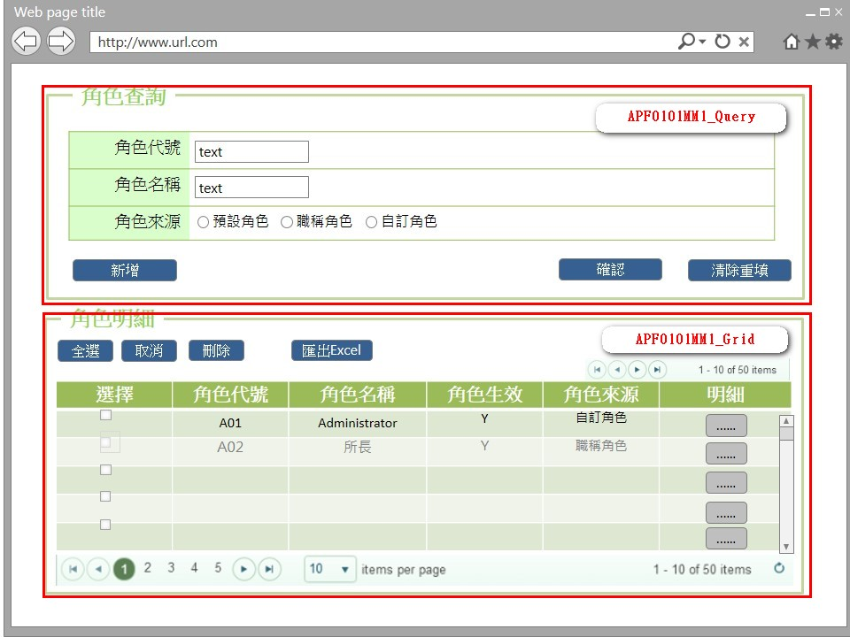

事前檢核
1.前畫面:首頁 1.1 SESSION內容: 1.2 成立條件:該使用者擁有此功能查詢權限
事後檢核
無
前端檢核
APF0101MM1_Query 檢查時機：按下『確認』鈕時
NO | 項目名稱 | 檢核項目
1 | 角色代號 | 輸入型態:string 最大長度限制:英文10(控制項控制)
2 | 角色名稱 | 輸入型態:string 最大長度限制:中文20(控制項控制)
3 | 角色來源 | 無。

APF0101MM1_Grid
NO | 項目名稱 | 檢核項目
1 | 角色代號 | 顯示用。
2 | 角色名稱 | 顯示用。
3 | 角色生效 | 顯示用。
4 | 角色來源 | 顯示用。

後端檢核
APF0101MM1_Query 檢查時機：按下『確認』鈕時
NO | 項目名稱 | 檢核項目
1 | 角色代號 | 輸入之角色代號必須存在於APF Core_Role資料表中，若不存在則出現錯誤訊息"查詢資料失敗-無符合條件之資料"。
2 | 角色名稱 | 輸入之角色名稱必須存在於APF Core_Role資料表中，若不存在則出現錯誤訊息"查詢資料失敗-無符合條件之資料"。
3 | 角色來源 | 無。

APF0101MM1_Grid
NO | 項目名稱 | 檢核項目
1 | 角色代號 | 顯示用。
2 | 角色名稱 | 顯示用。
3 | 角色生效 | 顯示用。
4 | 角色來源 | 顯示用。

Button說明
NO | 控制項名稱 | call methods | 重要參數 | 主要處理內容
1 | 『APF0101MM1』Form |  |  | 開啟APF0101MM1_Query

APF0101MM1_Query
1 | 新增 | _CLICK |  | 以導頁方式開啟APF0101MA1
2 | 確認 | _CLICK |  | 開啟APF0101MM1_Grid，呼叫bsLoadEO0107MM1DateQry，傳遞參數：cust_id(客戶代號)，並將查詢結果置於APF0101MM1_Grid中
3 | 清除重填 | _CLICK |  | 清除APF0101MM1_Query畫面所有欄位

APF0101MM1_Grid
1 | 全選 | _CLICK |  | 將APF0101MM1_Grid內所有項目勾選
2 | 取消 | _CLICK |  | 將APF0101MM1_Grid內所有項目取消勾選
3 | 刪除 | _CLICK |  | 將APF0101MM1_Grid內所有勾選項目刪除
4 | 匯出EXCEL | _CLICK |  | 將所有查詢結果匯出Excel檔案
5 | 明細 | _CLICK |  | 以導頁方式開啟APF0101MU1，選取的角色資訊顯是在開啟APF0101MU1。

特殊說明
NO | 應用時機 |  | 內容說明

參考資料說明
1 | 共通元件
2 | 共通元件

method-bsLoadAPF0101MM1Qry
大項目
Online作業
中項目
使用者管理
細項
APF0101 角色維護
標題
APF0101MM1 角色維護主頁面
製作人
葉芳妤
製作日
20060221
 |  |  |  |  |  |  |  | 回總表

方法名稱 |  | bsLoadEO0107MM1Qry |  |  | 方法目的 | 依照客戶代號與訂單日期，自DB中查詢未集貨且無取消的電子訂單資料，並顯示在Grid中。
回傳型別 |  | DataSet
序號 | 參數名稱(中/英) |  | 型 態 | 參 數 說 明 |  |  | 輸入/輸出
1 | print_date(訂單日期) |  | string |  |  |  | 輸入
2 | input_cust_id(客戶代號) |  | string |  |  |  | 輸入
3 | user_center_id(登入者所屬營業所ID) |  | string | 底層取得 |  |  | 輸入
方 法 說 明
1 | 方法的業務流程說明 |  | 依照輸入的客戶代號與訂單日期，自DB中查詢一般電子訂單資料，並顯示在Grid中。
2 | 方法的設計流程說明 |  | //define which columns will be selected 判斷e_order.bill_id是否已經存在tran_bill中 select bill_id from tran_bill where bill_id=DataSet.bill_id and seq_no='0' 1.不存在-->利用DataSet中的電子訂單序號到DB中抓取電子訂單資料為參數，轉入至CD模組的託運單資料表(tran_bill)，新增成功回傳true；失敗回傳false且rollback 2.存在-->需在判斷該tran_bill是否已經集貨 select col_create_date,col_del_flag form tran_bill where bill_id=DataSet.bill_id and seq_no='0' a.已集貨:col_create_date is not null&&col_del_flag='0'-->出現錯誤訊息"XXX託運單號已集貨" b.未集貨-->修改該託運單號的集貨資料，修改成功回傳true；失敗回傳false且rollback a.SER_ID, a.ORDER_TYPE, a.BILL_ID, a.ORDER_ID, a.CUST_ID, a.TEMP_TYPE, a.DST_TYPE, a.SPEC_TYPE, a.IF_AGENCY, a.GOODS_PRICE, a.IF_REACHPAID, a.PAID_TYPE, a.REC_NAME, a.REC_TEL, a.REC_MOBILE, a.REC_ZIP_CODE, a.REC_ADDR, a.SNT_NAME, a.SNT_TEL, a.SNT_MOBILE, a.SNT_ZIP_CODE, a.SNT_ADDR, a.PRINT_DATE, a.CLC_PERIOD, a.RCV_PERIOD, a.MEMBER_ID, a.GOODS_NAME, a.IF_BREAKABLE, a.IF_PRECISION, a.MEMO, a.ROUTE_ID, a.COL_CENTER_ID, a.DEST_CENTER_ID, b.CUST_NAME, c.DEP_NAME, d.TEMP_NAME, e.DST_NAME, f.DIM_NAME FROM E_Order a,Cust_Today_V b,Dep_Today_V c,Temp_Master d,Dst_Master e,Dim_Master f WHERE a.CUST_ID=b.cust_id(+) and a.DEST_CENTER_ID=c.dep_id(+) and a.TEMP_TYPE=d.TEMP_ID(+) and d.eff_s_date<=SYSDATE and d.eff_e_date>=SYSDATE and a.DST_TYPE=e.DST_ID(+) and e.eff_s_date<=SYSDATE and e.eff_e_date>=SYSDATE and a.SPEC_TYPE=f.DIM_ID(+) and f.eff_s_date<=SYSDATE and f.eff_e_date>=SYSDATE and a.IF_CANCEL='N' and a.IF_TRAN_BILL='N' and a.COL_CENTER_ID=:user_center_id and a.CUST_ID=:input_cust_id and a.PRINT_DATE=:print_date"
3 | 方法內自訂的錯誤 |  | 自訂錯誤一覽表
 | 描述 |  | 錯誤代碼 | 類型 | 補充說明(可填可不填，因詳細資料於錯誤代碼清單中已經詳述)
 | 查無資料 |  |  |  | 訊息：查無資料

欄位說明APF0101MA1
大項目
Online作業
中項目
APF 使用者管理
細項
APF0101 角色維護
標題
APF0101MA1 角色維護新增頁面
製作人
陳慕霖
製作日
20131007
 |  |  |  |  |  |  |  |  |  | 回總表

Global 參數
No. | 項目名稱 | 項目代號 | html型態及長度 | 對應Table Name | 對應Column Name | DB型態及長度 | 預設值 | 輸入/輸出 | 備註
1

APF0101MA1_Edit
No. | 項目名稱 | html代號 | html型態及長度 | 對應Table Name | 對應Column Name | DB型態及長度 | 預設值 | 輸入/輸出 | 備註
1 | 角色代號 | txtINPUT_GROUP_ID | string 10 | apf_roleprofile | group_id | varchar(10) |  | I
2 | 角色名稱 | txtINPUT_NAME | string 20 | Core_Role | Name | nvarchar(20) |  | I
3 | 角色生效 | txtINPUT_ENABLE | string 1 | Core_Role | Enable | bit | 1(true) | I
4 | 角色說明 | txtINPUT_REMARK | string 100 | apf_roleprofile | remark | nvarchar(100) |  | I
5 | 角色來源 | txtINPUT_SOURCE_TYPE | string 1 | apf_roleprofile | source_type | char(1) | 2 | I | 0:預設角色 1:職稱角色 2:自定角色

APF0101MA1
大項目
Online作業
中項目
APF 使用者管理
細項
APF0101 角色維護
標題
APF0101MA1 角色維護新增頁面
製作人
陳慕霖
製作日
20131007
 |  |  |  |  | 回總表

畫面示意圖
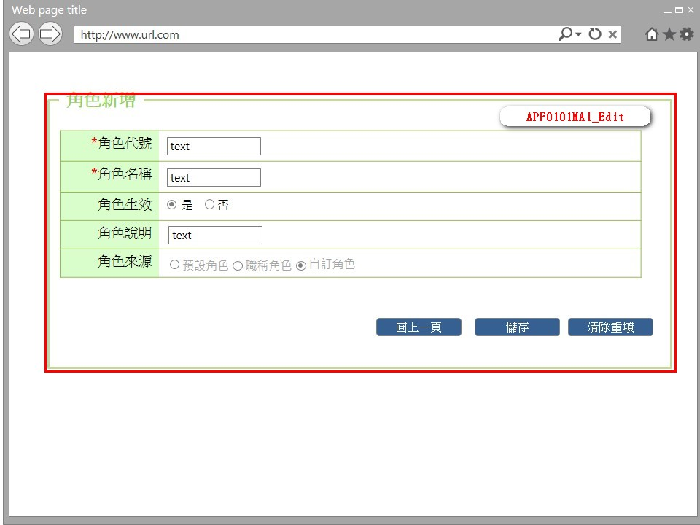

事前檢核
1.前畫面:APF0101MM1 1.1 SESSION內容: 1.2 成立條件:該使用者擁有此功能新增權限
事後檢核
無
前端檢核
APF0101MA1_Edit 檢查時機：按下『確認』鈕時
NO | 項目名稱 | 檢核項目
1 | 角色代號 | 輸入型態:string 最大長度限制:英文10(控制項控制) 必填欄位。若空白時，出現錯誤訊息"此欄位必需填寫"，並將cursor停留於該欄位且顏色反橘。
2 | 角色名稱 | 輸入型態:string 最大長度限制:中文20(控制項控制) 必填欄位。若空白時，出現錯誤訊息"此欄位必需填寫"，並將cursor停留於該欄位且顏色反橘。
3 | 角色生效 | 無。
4 | 角色說明 | 無。
5 | 角色來源 | 無。

後端檢核
APF0101MA1_Edit 檢查時機：按下『確認』鈕時
NO | 項目名稱 | 檢核項目
1 | 角色代號 | 輸入之角色代號不得存在於APF Core_Role資料表中，若已存在則出現錯誤訊息"新增資料失敗-輸入資料已存在"。
2 | 角色名稱 | 輸入之角色名稱不得存在於APF Core_Role資料表中，若已存在則出現錯誤訊息"新增資料失敗-輸入資料已存在"。
3 | 角色生效 | 無。
4 | 角色說明 | 無。
5 | 角色來源 | 無。

Button說明
NO | 控制項名稱 | call methods | 重要參數 | 主要處理內容
1 | 『APF0101MA1』Form
APF0101MA1_Edit
1 | 回上一頁 | _CLICK |  | 取消新增，以導頁方式開啟APF0101MM1，並帶回原先的查詢條件
2 | 儲存 | _CLICK |  | 儲存成功: 1.以導頁方式開啟APF0101MM1。 2.在APF0101MM1右下角提示儲存成功。 3.在APF0101MM1_Grid內帶出新增的資料(待確認)。 儲存失敗:以導頁方式開啟錯誤訊息畫面。
3 | 清除重填 | _CLICK |  | 系統提示「是否將所有欄位清除」，若選擇是，則清除所有欄位，若選擇否，則不做任何動作。
特殊說明
NO | 應用時機 |  | 內容說明

參考資料說明
1 | 共通元件
2 | 共通元件

method-bsLoadAPF0101MA1Qry
大項目
Online作業
中項目
使用者管理
細項
APF0101 角色維護
標題
APF0101MM1 角色維護主頁面
製作人
葉芳妤
製作日
20060221
 |  |  |  |  |  |  |  | 回總表

方法名稱 |  | bsLoadEO0107MM1Qry |  |  | 方法目的 | 依照客戶代號與訂單日期，自DB中查詢未集貨且無取消的電子訂單資料，並顯示在Grid中。
回傳型別 |  | DataSet
序號 | 參數名稱(中/英) |  | 型 態 | 參 數 說 明 |  |  | 輸入/輸出
1 | print_date(訂單日期) |  | string |  |  |  | 輸入
2 | input_cust_id(客戶代號) |  | string |  |  |  | 輸入
3 | user_center_id(登入者所屬營業所ID) |  | string | 底層取得 |  |  | 輸入
方 法 說 明
1 | 方法的業務流程說明 |  | 依照輸入的客戶代號與訂單日期，自DB中查詢一般電子訂單資料，並顯示在Grid中。
2 | 方法的設計流程說明 |  | //define which columns will be selected 判斷e_order.bill_id是否已經存在tran_bill中 select bill_id from tran_bill where bill_id=DataSet.bill_id and seq_no='0' 1.不存在-->利用DataSet中的電子訂單序號到DB中抓取電子訂單資料為參數，轉入至CD模組的託運單資料表(tran_bill)，新增成功回傳true；失敗回傳false且rollback 2.存在-->需在判斷該tran_bill是否已經集貨 select col_create_date,col_del_flag form tran_bill where bill_id=DataSet.bill_id and seq_no='0' a.已集貨:col_create_date is not null&&col_del_flag='0'-->出現錯誤訊息"XXX託運單號已集貨" b.未集貨-->修改該託運單號的集貨資料，修改成功回傳true；失敗回傳false且rollback a.SER_ID, a.ORDER_TYPE, a.BILL_ID, a.ORDER_ID, a.CUST_ID, a.TEMP_TYPE, a.DST_TYPE, a.SPEC_TYPE, a.IF_AGENCY, a.GOODS_PRICE, a.IF_REACHPAID, a.PAID_TYPE, a.REC_NAME, a.REC_TEL, a.REC_MOBILE, a.REC_ZIP_CODE, a.REC_ADDR, a.SNT_NAME, a.SNT_TEL, a.SNT_MOBILE, a.SNT_ZIP_CODE, a.SNT_ADDR, a.PRINT_DATE, a.CLC_PERIOD, a.RCV_PERIOD, a.MEMBER_ID, a.GOODS_NAME, a.IF_BREAKABLE, a.IF_PRECISION, a.MEMO, a.ROUTE_ID, a.COL_CENTER_ID, a.DEST_CENTER_ID, b.CUST_NAME, c.DEP_NAME, d.TEMP_NAME, e.DST_NAME, f.DIM_NAME FROM E_Order a,Cust_Today_V b,Dep_Today_V c,Temp_Master d,Dst_Master e,Dim_Master f WHERE a.CUST_ID=b.cust_id(+) and a.DEST_CENTER_ID=c.dep_id(+) and a.TEMP_TYPE=d.TEMP_ID(+) and d.eff_s_date<=SYSDATE and d.eff_e_date>=SYSDATE and a.DST_TYPE=e.DST_ID(+) and e.eff_s_date<=SYSDATE and e.eff_e_date>=SYSDATE and a.SPEC_TYPE=f.DIM_ID(+) and f.eff_s_date<=SYSDATE and f.eff_e_date>=SYSDATE and a.IF_CANCEL='N' and a.IF_TRAN_BILL='N' and a.COL_CENTER_ID=:user_center_id and a.CUST_ID=:input_cust_id and a.PRINT_DATE=:print_date"
3 | 方法內自訂的錯誤 |  | 自訂錯誤一覽表
 | 描述 |  | 錯誤代碼 | 類型 | 補充說明(可填可不填，因詳細資料於錯誤代碼清單中已經詳述)
 | 查無資料 |  |  |  | 訊息：查無資料

欄位說明APF0101MU1
大項目
Online作業
中項目
APF 使用者管理
細項
APF0101 角色維護
標題
APF0101MM1 角色維護主頁面
製作人
陳慕霖
製作日
20131009
 |  |  |  |  |  |  |  |  |  | 回總表

Global 參數
No. | 項目名稱 | 項目代號 | html型態及長度 | 對應Table Name | 對應Column Name | DB型態及長度 | 預設值 | 輸入/輸出 | 備註
1

panEO0107MM1_Query
No. | 項目名稱 | html代號 | html型態及長度 | 對應Table Name | 對應Column Name | DB型態及長度 | 預設值 | 輸入/輸出 | 備註
1 | 角色代號 | txtINPUT_GROUP_ID | string 10 | apf_roleprofile | group_id | varchar(10) |  | I
2 | 角色名稱 | txtINPUT_NAME | string 20 | Core_Role | Name | nvarchar(20) |  | I
3 | 角色生效 | txtINPUT_ENABLE | string 1 | Core_Role | Enable | bit |  | I
4 | 角色說明 | txtINPUT_REMARK | string 100 | apf_roleprofile | remark | nvarchar(100) |  | I
5 | 角色來源 | txtINPUT_SOURCE_TYPE | string 1 | apf_roleprofile | source_type | char(1) |  | I | 0:預設角色 1:職稱角色 2:自定角色

APF0101MU1
大項目
Online作業
中項目
APF 使用者管理
細項
APF0101 角色維護
標題
APF0101MM1 角色維護主頁面
製作人
陳慕霖
製作日
20131003
 |  |  |  |  | 回總表

畫面示意圖
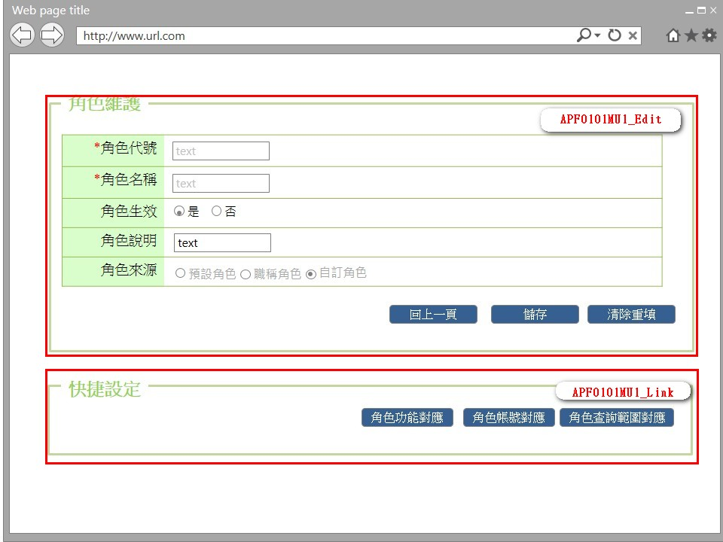

事前檢核
1.前畫面:APF0101MM1 1.1 SESSION內容: 1.2 成立條件:該使用者擁有此功能修改權限
事後檢核
無
前端檢核
APF0101MU1_Edit 檢查時機：按下『儲存』鈕時
NO | 項目名稱 | 檢核項目
1 | 角色代號 | 輸入型態:string 最大長度限制:英文10(控制項控制) 必填欄位。若空白時，出現錯誤訊息"此欄位必需填寫"，並將cursor停留於該欄位且顏色反橘。
2 | 角色名稱 | 輸入型態:string 最大長度限制:英文10(控制項控制) 必填欄位。若空白時，出現錯誤訊息"此欄位必需填寫"，並將cursor停留於該欄位且顏色反橘。
3 | 角色生效 | 無。
4 | 角色說明 | 無。
5 | 角色來源 | 無。

APF0101MU1_Link
無
後端檢核
APF0101MU1_Edit 檢查時機：按下『儲存』鈕時
NO | 項目名稱 | 檢核項目
1 | 角色代號 | 輸入之角色代號不得存在於APF Core_Role資料表中，若已存在則出現錯誤訊息"新增資料失敗-輸入資料已存在"。
2 | 角色名稱 | 輸入之角色名稱不得存在於APF Core_Role資料表中，若已存在則出現錯誤訊息"新增資料失敗-輸入資料已存在"。
3 | 角色生效 | 無。
4 | 角色說明 | 無。
5 | 角色來源 | 無。

APF0101MU1_Link
無
Button說明
NO | 控制項名稱 | call methods | 重要參數 | 主要處理內容
1 | 『APF0101MU1』Form | _LOAD |  | 開啟APF0101MU1
APF0101MU1_Edit
1 | 回上一頁 | _CLICK |  | 取消修改，以導頁方式開啟APF0101MM1
2 | 儲存 | _CLICK |  | 儲存成功:儲存成功: 1.以導頁方式開啟APF0101MM1。 2.在APF0101MM1右下角提示儲存成功。 3.在APF0101MM1_Grid內帶出修改的資料(待確認)。 儲存失敗:以導頁方式開啟錯誤訊息畫面。
3 | 清除重填 | _CLICK |  | 系統提示「是否將所有欄位清除」，若選擇是，則清除所有欄位，若選擇否，則不做任何動作。

APF0101MU1_Link
1 | 角色功能對應 | _CLICK |  | 以導頁方式開啟APF0202MU1，並在該頁載入時檢核是否有查詢及修改權限。
2 | 角色帳號對應 | _CLICK |  | 以導頁方式開啟APF0102MU1，並在該頁載入時檢核是否有查詢及修改權限。
3 | 角色查詢範圍對應 | _CLICK |  | 以導頁方式開啟APF0203MU1，並在該頁載入時檢核是否有查詢及修改權限。

特殊說明
NO | 應用時機 |  | 內容說明

參考資料說明
1 | 共通元件
2 | 共通元件

method-bsLoadAPF0101MU1Qry
大項目
Online作業
中項目
EDI 電子訂單
細項
EDI0107 電子訂單集貨轉入
標題
EO0107MM1 電子訂單集貨轉入主畫面
製作人
葉芳妤
製作日
20060221
 |  |  |  |  |  |  |  | 回總表

方法名稱 |  | bsLoadEO0107MM1Qry |  |  | 方法目的 | 依照客戶代號與訂單日期，自DB中查詢未集貨且無取消的電子訂單資料，並顯示在Grid中。
回傳型別 |  | DataSet
序號 | 參數名稱(中/英) |  | 型 態 | 參 數 說 明 |  |  | 輸入/輸出
1 | print_date(訂單日期) |  | string |  |  |  | 輸入
2 | input_cust_id(客戶代號) |  | string |  |  |  | 輸入
3 | user_center_id(登入者所屬營業所ID) |  | string | 底層取得 |  |  | 輸入
方 法 說 明
1 | 方法的業務流程說明 |  | 依照輸入的客戶代號與訂單日期，自DB中查詢一般電子訂單資料，並顯示在Grid中。
2 | 方法的設計流程說明 |  | //define which columns will be selected 判斷e_order.bill_id是否已經存在tran_bill中 select bill_id from tran_bill where bill_id=DataSet.bill_id and seq_no='0' 1.不存在-->利用DataSet中的電子訂單序號到DB中抓取電子訂單資料為參數，轉入至CD模組的託運單資料表(tran_bill)，新增成功回傳true；失敗回傳false且rollback 2.存在-->需在判斷該tran_bill是否已經集貨 select col_create_date,col_del_flag form tran_bill where bill_id=DataSet.bill_id and seq_no='0' a.已集貨:col_create_date is not null&&col_del_flag='0'-->出現錯誤訊息"XXX託運單號已集貨" b.未集貨-->修改該託運單號的集貨資料，修改成功回傳true；失敗回傳false且rollback a.SER_ID, a.ORDER_TYPE, a.BILL_ID, a.ORDER_ID, a.CUST_ID, a.TEMP_TYPE, a.DST_TYPE, a.SPEC_TYPE, a.IF_AGENCY, a.GOODS_PRICE, a.IF_REACHPAID, a.PAID_TYPE, a.REC_NAME, a.REC_TEL, a.REC_MOBILE, a.REC_ZIP_CODE, a.REC_ADDR, a.SNT_NAME, a.SNT_TEL, a.SNT_MOBILE, a.SNT_ZIP_CODE, a.SNT_ADDR, a.PRINT_DATE, a.CLC_PERIOD, a.RCV_PERIOD, a.MEMBER_ID, a.GOODS_NAME, a.IF_BREAKABLE, a.IF_PRECISION, a.MEMO, a.ROUTE_ID, a.COL_CENTER_ID, a.DEST_CENTER_ID, b.CUST_NAME, c.DEP_NAME, d.TEMP_NAME, e.DST_NAME, f.DIM_NAME FROM E_Order a,Cust_Today_V b,Dep_Today_V c,Temp_Master d,Dst_Master e,Dim_Master f WHERE a.CUST_ID=b.cust_id(+) and a.DEST_CENTER_ID=c.dep_id(+) and a.TEMP_TYPE=d.TEMP_ID(+) and d.eff_s_date<=SYSDATE and d.eff_e_date>=SYSDATE and a.DST_TYPE=e.DST_ID(+) and e.eff_s_date<=SYSDATE and e.eff_e_date>=SYSDATE and a.SPEC_TYPE=f.DIM_ID(+) and f.eff_s_date<=SYSDATE and f.eff_e_date>=SYSDATE and a.IF_CANCEL='N' and a.IF_TRAN_BILL='N' and a.COL_CENTER_ID=:user_center_id and a.CUST_ID=:input_cust_id and a.PRINT_DATE=:print_date"
3 | 方法內自訂的錯誤 |  | 自訂錯誤一覽表
 | 描述 |  | 錯誤代碼 | 類型 | 補充說明(可填可不填，因詳細資料於錯誤代碼清單中已經詳述)
 | 查無資料 |  |  |  | 訊息：查無資料

